첫번째 시트
Title
김일수 | 11
김이수 | 22
김삼수 | 33
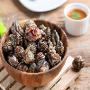
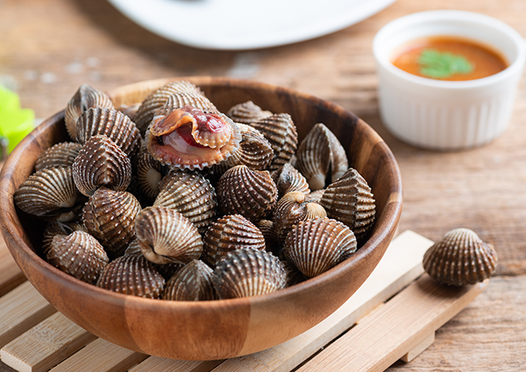
김사수 | 15
김오수 | 11

차트 타이틀

